CALCULO COSTOS
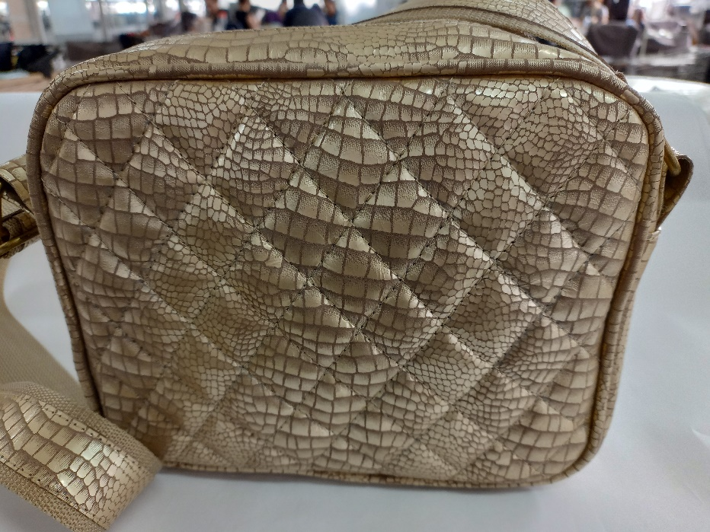
MARIBEL GIL
CEDULA | 43498846
PRODUCTO | Bandolera 017
FICHA | Celda de Producción

VALOR DEL PRODUCTO | $ 37,744.83
PRECI DE VENTA

MATERIALES E INSUMOS. | UNIDAD DE MEDIDA | VALOR UNIDAD DE CONSUMO | CONSUMO POR PRODUCTO | VALOR UNIDAD DE CONSUMO | SUBTOTALES
Cuero Napa con cera y acabado espejo | dm2 | $ 898.45 | 28.02754 |  | $ 25,181.34 | cuero | dm^2 | 28.02754
SEDA POLIESTER | Cm2 | $ 1.83 | 3010 |  | $ 5,517.41 | cambre | dm^2 | 6.03075
Politex-Kambrel 100 gr | Cm2 | $ 0.25 | 603 |  | $ 152.90 | FORRO | cm | 30.302485714
ESPUMA DE POLIETILENO Jumbolón | Cm2 | $ 0.77 | 530 |  | $ 406.61 | cartulina | cm | 0.48651428571
trabilla 1 1/2" pavón | Unidad | $ 998.41 | 1 |  | $ 998.41 | espuma #1 | cm | 2.1893142857
Cuadrante 1 1/2" pavón | Unidad | $ 998.41 | 2 |  | $ 1,996.82 | yumbolon | cm | 5.30904
Cremallera poliéster #6 | Cm | $ 12.23 | 34 |  | $ 415.82 | cuadrante 11/2'' | unid | 2
Llave metálica deslizador #6 para cremallera - crema | Unidad | $ 455.67 | 1 |  | $ 455.67 | trabilla 11/2'' | unid | 1
Cremallera poliéster #3 | Cm | $ 9.44 | 17 |  | $ 160.40 | cremallera #6 | cm | 34
Llave metálica deslizador #3 para cremallera - pavón | Unidad | $ 455.67 | 1 |  | $ 455.67 | llave #6 | unid | 1
REATA POLIESTER | Cm | $ 10.57 | 160 |  | $ 1,691.20 | cremallera #3 | cm | 17
ESPUMA DE BAJA DENSIDAD | Cm2 | $ 0.61 | 306 |  | $ 187.79 | llave #3 | unid | 1
 |  | $ 0.80 | 156 |  | $ 124.80

